Plan1
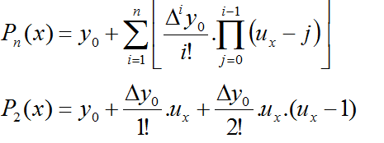
x | 100
h | 5.600000
ux | 1.1964285714

i | x | y | Dxi | D2xi | D3xi
0 | 93.3 | 1548 | -4 | -2 | 2
1 | 98.9 | 1544 | -6 | 0
2 | 104.5 | 1538 | -6
3 | 110.1 | 1532
 |  | 6162

p2(100)
 |  | y0 | 1548.00
 |  | 1 | -4.786
 |  | 2 | -0.235
 |  | 3 | -0.063
 |  |  | -5.084

 |  |  | 1542.916323 |  | 0.021395

 |  |  | 3) 1542,894928m/s

